Hoja1
Planilla de Defectos de Celfar.
 |  |  |  |  |  |  |  |  | V2 |  | V3 |  | V4
ID | Titulo | Precondiciones | Datos | Pasos a Reproducir | Resultado Esperado | Resultado Obtenido | Evidencias | Severidad | Estado | Evidencia | Estado | Evidencia | Estado | Evidencia
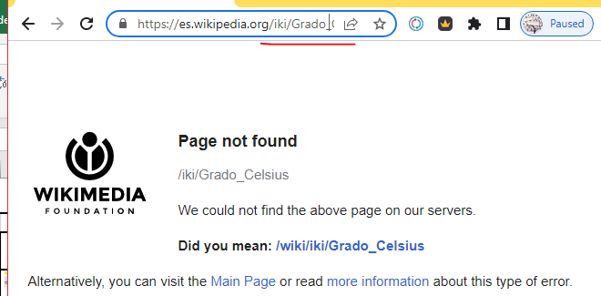
D-02 | Link a Celsius no funciona |  |  | 1. Ingresar a la aplicación | Se redirige a Wikipedia, a la pagina de Celsius. | No se encuentra disponible la pagina de Wikipedia. | 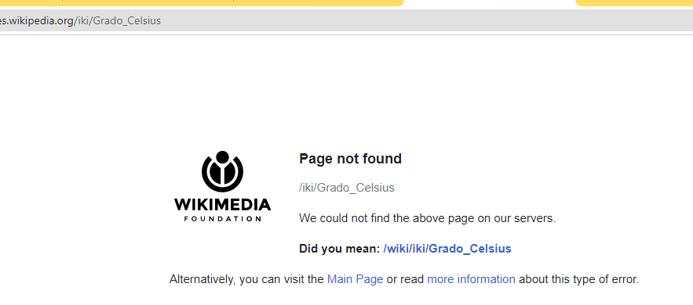 |  | Reabierto
 |  |  |  | 2. Click en la palabra Celcius

D-03 | Mensaje incorrecto al convrtir un numero largo. | N/A | Valor a convertir 1000000 | 1. Ingresar a la aplicación 2. Ingresra el valor 1000000 en el campo numerico. 3, Presionar Convertir. | Se visualiza el mensaje: El valor ingresado es muy largo. | El sistema muestra el mensaje de error: "Error: Invalid input" . | 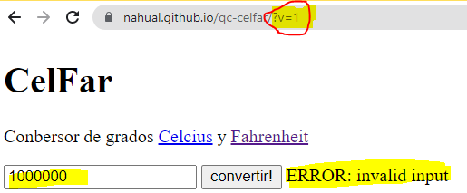 | Alta | Cerrado | 